メッセージングサービス
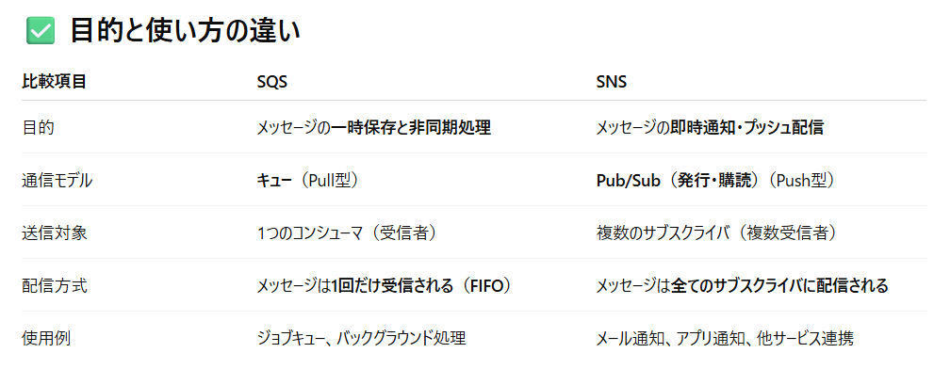
AWS Simple Queue Service |  | Queue：隊列
 | SQS

AWS Simple Notification Service |  |  | Notification：通知
 | SNS

